Jahr 02_Maßnahmen
Jahr 02 (Maßnahmen)

Zu Beginn des 2. Jahres
Auf Grund des nicht zufriedenstellenden Geschäftsergebnisses des ersten Jahres, beschließen Sie als
Top-Management zu Beginn des 2. Jahres die Realisierung der folgenden Maßnahmen

1. Just-in-Time-Anlieferung (JIT) der Lieferanten

Mit den Lieferanten vereinbaren Sie JIT-Anlieferung. Die Grundidee dieser Maßnahme ist die Auflösung des Materiallagers und damit eine
Reduzierung der Kapitalbindung.
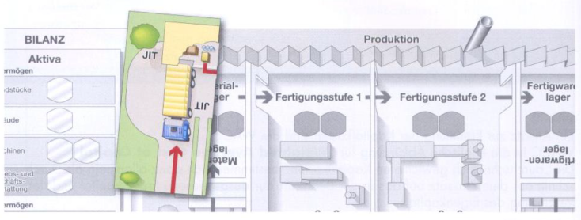

Die Lieferanten liefern ihre Produkte dann, wenn sie gebraucht werden direkt in die Fertigung. Dies führt zu einer
Reduzierung der Bestände
 | Entfernen Sie die drei Lieferungen aus dem Materiallager und legen Sie die Werte zu
 | Kassa und Bankguthaben (9 M)

 | Für die JIT_Anlieferung sind Investitionen in Höhe von 3 M in Betriebs- und Geschäftsausstattung
 | erforderlich

2. Verkleinertes Fertigwarenlager
Sie reduzieren die Sicherheitsreserven im Fertigwarenlager. Sie verkaufen 1 Fertigprodukt zu Herstellungskosten an einen
ausländischen Kunden. Dieser bezahlt bar
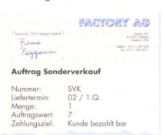
 |  | Liefern Sie ein fertiges Produkt gemäß Sonderauftrag (SVK) aus. Entfernen Sie dazu ein
 |  | Fertigprodukt aus dem Fertigwarenlager, notieren Sie die Herstellungskosten in
 |  | der Abrechnungstabelle (übernächster Tab) und legen Sie die Werte zu Kassa und Bankguthaben (7 M).
 |  | Achtung: Berücksichtigen Sie diesen Umsatz sowie die Herstellungskosten bei
 |  | der Abrechnung am Ende des 2. Jahres.

3. Verminderung der Gemeinkosten
Sie beauftragen eine Unternehmensberatung mit der Analyse der Geschäftsprozesse in den Abteilungen Verwaltung und Vertrieb.
Die Kosten für die Durchführung dieser Analyse belaufen sich auf 1 M.
Auf Basis der Analyseergebnisse gestalten Sie ihre Betriebsabläufe neu.
Durch die Prozessoptimierung erreichen Sie eine Reduktion Ihrer Gemeinkosten auf 5 M pro Quartal.

 | Bezahlen Sie die Kosten für die Prozessanalyse. Entnehmen Sie dazu 1 M aus Kassa und Bankguthaben und
 | legen Sie diese zu Gemeinkosten 1. Quartal

4. Tilgung des Fremdkapitals
Durch die umgesetzten Maßnahmen, insbesondere der Reduzierung der Bestände, nehmen die liquiden Mittel zu.
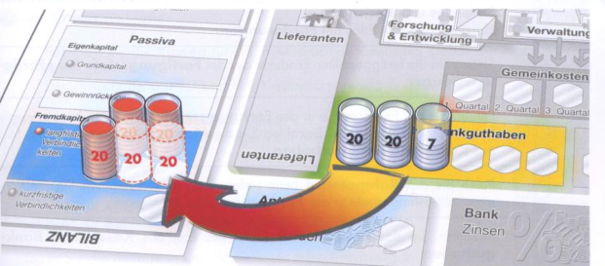

Sie verwenden die liquiden Mittel, um Kredite zu tilgen.

 | Zahlen Sie Kredite in Höhe von 40 M an die Bank zurück und verbuchen Sie diese Reduzierung der Verbindlichkeiten.
 | Entnehmen Sie dazu aus Kassa und Bankguthaben 40 M sowie aus langfristigen Verbindlichkeiten 40 M
 | und entfernen Sie diese aus vom Spielfeld.

